关系图
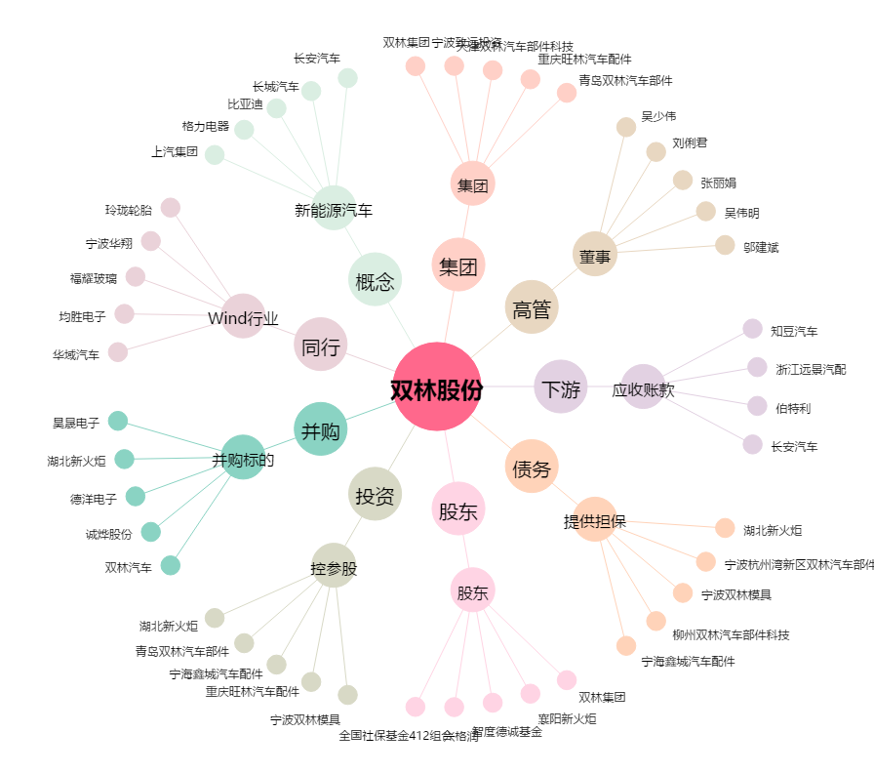
双林股份[300100.SZ] - 关系概览图

